Data Structure
item | Analytics Diemensions | Details
1 | vin | full vin listed
2 | build | get from perperty, os version
3 | ccpufpn | dapeng & jiawei to sharethe new peoperty
4 | vmcufpn | dapeng & jiawei to sharethe new peoperty
5 | ignitionstate | Will be included one of off/accessory/run/start/invalid
6 | speed | real time speed
7 | eventid | Combination of event categority and event action
8 | attributes | be flexible to attach the wanted data per events' attributes, refer to dictionary in following pages
9 | time
10 | vehicletotaluptime | how long the vehicles stay at that version sw, not a J1 diemension
11 | uptime
12 | user ID | Ford GUID, @jiawei output the interface to NA for reading
13 | bootcount | IVI itselt boot times at an ignition cycle
14 | fesn | NA know how to read
 |  |  |  | phase5 ECG master

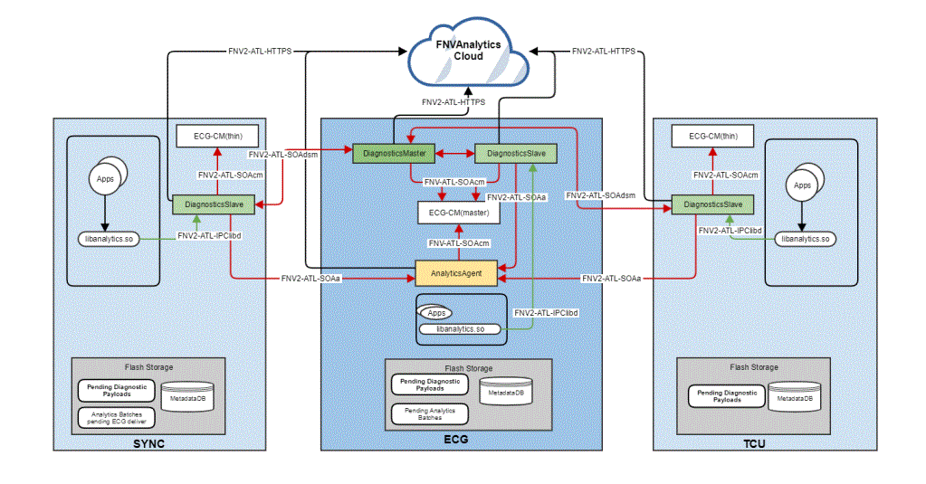
 | vehicle | decode the VIN in clode side | click

 |  |  |  | bootcount | 1
 |  |  |  | uptime | 30s

 |  |  | 10s later click
 |  |  |  | bootcount | 1
 |  |  |  | uptime | 40s

 |  |  | 10s later reboot
 |  |  |  | bootcount | 2
 |  |  |  | uptime | 0

Hardbutton - TS - ZT
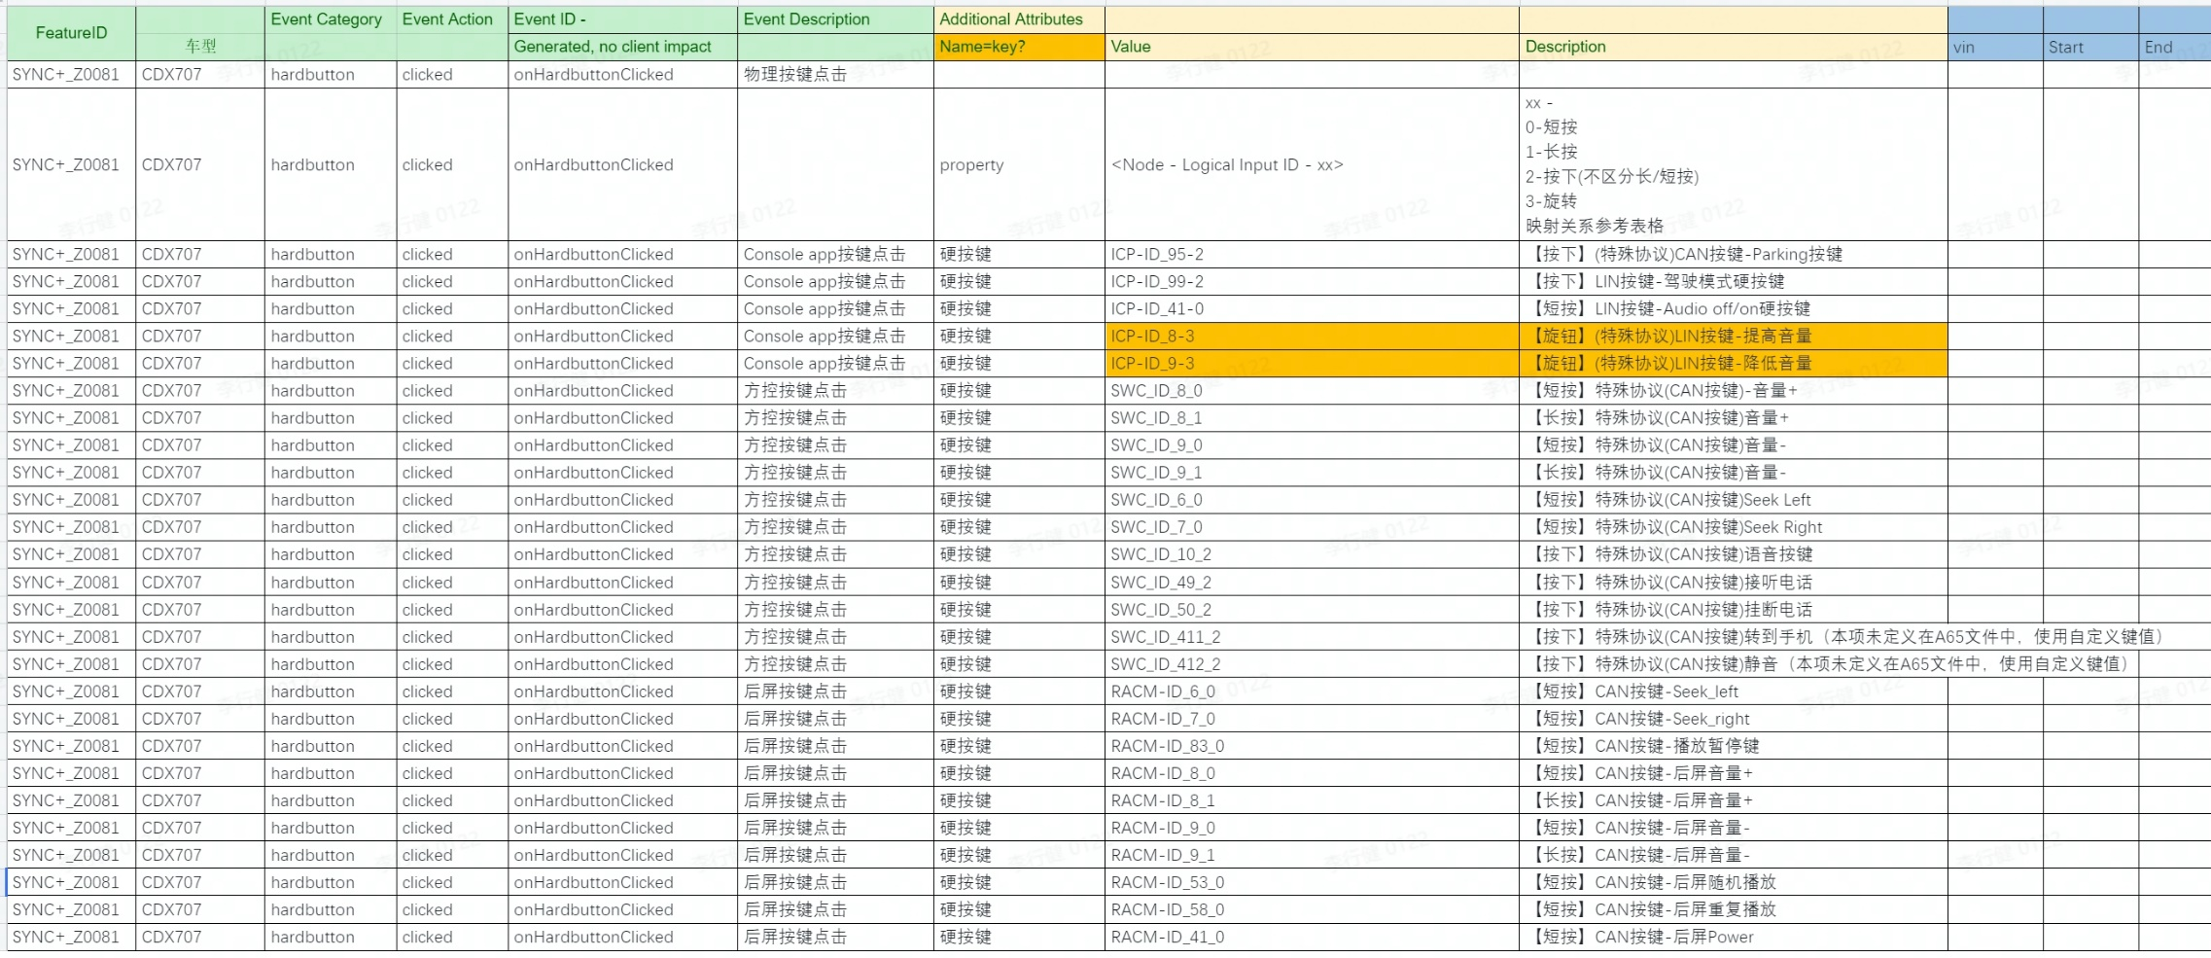
Event Category | Event Action | Event ID - | Event Description | Additional Attributes |  |  | ECG LOG |  |  |  |  |  | Android侧 LOG
 |  | Generated, no client impact |  | Name | Value | Description | vin | ccpufpn | EventID | key | value | time | Event Category | Event Action | key | value | time | 测试环境 | Result | Tester | SW Version | Remark
hardbutton | clicked | onHardbuttonClicked | 物理按键点击
 |  |  |  | property | <Node - Logical Input ID - xx> | xx - 0, 长按 1，短按 映射关系参考表格
 |  |  |  |  | ICP-ID_95-2 | 【按下】(特殊协议)CAN按键-Parking按键 |  |  | onHardbuttonClicked |  | ICP-ID_95-2 | 7/5/23 |  |  |  |  |  | 实车 | PASS | 杨春明 | SOC：20230629_LA_R11_PEN_TEST_ENG00 MCU：20230627_LA_R11_PEN_TEST_ENG00
 |  |  |  |  | ICP-ID_99-2 | 【按下】LIN按键-驾驶模式硬按键 |  |  | onHardbuttonClicked |  | ICP-ID_99-2 | 7/5/23 |  |  |  |  |  | 实车 | PASS | 杨春明 | SOC：20230629_LA_R11_PEN_TEST_ENG00 MCU：20230627_LA_R11_PEN_TEST_ENG00
 |  |  |  |  | ICP-ID_41-0 | 【短按】LIN按键-Audio off/on硬按键 |  |  | onHardbuttonClicked |  | ICP-ID_41-0 | 7/5/23 |  |  |  |  |  | 实车 | PASS | 杨春明 | SOC：20230629_LA_R11_PEN_TEST_ENG00 MCU：20230627_LA_R11_PEN_TEST_ENG00
 |  |  |  |  | ICP-ID_8-3 | 【旋钮】(特殊协议)LIN按键-提高音量 |  |  | onHardbuttonClicked |  | ICP-ID_8-3 | 7/5/23 |  |  |  |  |  | 实车 | PASS | 杨春明 | SOC：20230629_LA_R11_PEN_TEST_ENG00 MCU：20230627_LA_R11_PEN_TEST_ENG00
 |  |  |  |  | ICP-ID_9-3 | 【旋钮】(特殊协议)LIN按键-降低音量 |  |  | onHardbuttonClicked |  | ICP-ID_9-3 | 7/5/23 |  |  |  |  |  | 实车 | PASS | 杨春明 | SOC：20230629_LA_R11_PEN_TEST_ENG00 MCU：20230627_LA_R11_PEN_TEST_ENG00
 |  |  |  |  | SWC_ID_8_0 | 【短按】特殊协议(CAN按键)-音量+ |  |  | onHardbuttonClicked |  | SWC-ID_8_0 | 7/5/23 |  |  |  |  |  | 实车 | PASS | 杨春明 | SOC：20230629_LA_R11_PEN_TEST_ENG00 MCU：20230627_LA_R11_PEN_TEST_ENG00
 |  |  |  |  | SWC_ID_8_1 | 【长按】特殊协议(CAN按键)音量+ |  |  | onHardbuttonClicked |  | SWC-ID_8_1 | 7/5/23 |  |  |  |  |  | 实车 | PASS | 杨春明 | SOC：20230629_LA_R11_PEN_TEST_ENG00 MCU：20230627_LA_R11_PEN_TEST_ENG00
 |  |  |  |  | SWC_ID_9_0 | 【短按】特殊协议(CAN按键)音量- |  |  | onHardbuttonClicked |  | SWC-ID_9_0 | 7/5/23 |  |  |  |  |  | 实车 | PASS | 杨春明 | SOC：20230629_LA_R11_PEN_TEST_ENG00 MCU：20230627_LA_R11_PEN_TEST_ENG00
 |  |  |  |  | SWC_ID_9_1 | 【长按】特殊协议(CAN按键)音量- |  |  | onHardbuttonClicked |  | SWC-ID_9_1 | 7/5/23 |  |  |  |  |  | 实车 | PASS | 杨春明 | SOC：20230629_LA_R11_PEN_TEST_ENG00 MCU：20230627_LA_R11_PEN_TEST_ENG00
 |  |  |  |  | SWC_ID_6_0 | 【短按】特殊协议(CAN按键)Seek Left |  |  | onHardbuttonClicked |  | SWC-ID_6_0 | 7/5/23 |  |  |  |  |  | 实车 | PASS | 杨春明 | SOC：20230629_LA_R11_PEN_TEST_ENG00 MCU：20230627_LA_R11_PEN_TEST_ENG00
 |  |  |  |  | SWC_ID_7_0 | 【短按】特殊协议(CAN按键)Seek Right |  |  | onHardbuttonClicked |  | SWC-ID_7_0 | 7/5/23 |  |  |  |  |  | 实车 | PASS | 杨春明 | SOC：20230629_LA_R11_PEN_TEST_ENG00 MCU：20230627_LA_R11_PEN_TEST_ENG00
 |  |  |  |  | SWC_ID_10_2 | 【按下】特殊协议(CAN按键)语音按键 |  |  | onHardbuttonClicked |  | SWC-ID_10_2 | 7/5/23 |  |  |  |  |  | 实车 | PASS | 杨春明 | SOC：20230629_LA_R11_PEN_TEST_ENG00 MCU：20230627_LA_R11_PEN_TEST_ENG00
 |  |  |  |  | SWC_ID_49_2 | 【按下】特殊协议(CAN按键)接听电话 |  |  | onHardbuttonClicked |  | SWC-ID_49_2 | 7/5/23 |  |  |  |  |  | 实车 | PASS | 杨春明 | SOC：20230629_LA_R11_PEN_TEST_ENG00 MCU：20230627_LA_R11_PEN_TEST_ENG00
 |  |  |  |  | SWC_ID_50_2 | 【按下】特殊协议(CAN按键)挂断电话 |  |  | onHardbuttonClicked |  | SWC-ID_50_2 | 7/5/23 |  |  |  |  |  | 实车 | PASS | 杨春明 | SOC：20230629_LA_R11_PEN_TEST_ENG00 MCU：20230627_LA_R11_PEN_TEST_ENG00
 |  |  |  |  | SWC_ID_411_2 | 【按下】特殊协议(CAN按键)转到手机（本项未定义在A65文件中，使用自定义键值） |  |  | onHardbuttonClicked |  | SWC-ID_411_2 |  |  |  |  |  |  | 实车 | FAIL | 杨春明 | SOC：20230629_LA_R11_PEN_TEST_ENG00 MCU：20230627_LA_R11_PEN_TEST_ENG00 | FCIVIOS-15944 Phase5_【CDX707】【黑盒】【必现】【CarInput】【UperB】【实车】缺少转移到手机端的埋点数据
 |  |  |  |  | SWC_ID_412_2 | 【按下】特殊协议(CAN按键)静音（本项未定义在A65文件中，使用自定义键值） |  |  | onHardbuttonClicked |  | SWC-ID_412_2 | 7/5/23 |  |  |  |  |  | 实车 | PASS | 杨春明 | SOC：20230629_LA_R11_PEN_TEST_ENG00 MCU：20230627_LA_R11_PEN_TEST_ENG00
 |  |  |  |  | RACM-ID_6_0 | 【短按】CAN按键-Seek_left |  |  | onHardbuttonClicked |  | RACM-ID_6_0 | 7/5/23 |  |  |  |  |  | 实车 | PASS | 杨春明 | SOC：20230629_LA_R11_PEN_TEST_ENG00 MCU：20230627_LA_R11_PEN_TEST_ENG00
 |  |  |  |  | RACM-ID_7_0 | 【短按】CAN按键-Seek_right |  |  | onHardbuttonClicked |  | RACM-ID_7_0 | 7/5/23 |  |  |  |  |  | 实车 | PASS | 杨春明 | SOC：20230629_LA_R11_PEN_TEST_ENG00 MCU：20230627_LA_R11_PEN_TEST_ENG00
 |  |  |  |  | RACM-ID_83_0 | 【短按】CAN按键-播放暂停键 |  |  | onHardbuttonClicked |  | RACM-ID_83_0 | 7/5/23 |  |  |  |  |  | 实车 | PASS | 杨春明 | SOC：20230629_LA_R11_PEN_TEST_ENG00 MCU：20230627_LA_R11_PEN_TEST_ENG00
 |  |  |  |  | RACM-ID_8_0 | 【短按】CAN按键-后屏音量+ |  |  | onHardbuttonClicked |  | RACM-ID_8_0 | 7/5/23 |  |  |  |  |  | 实车 | PASS | 杨春明 | SOC：20230629_LA_R11_PEN_TEST_ENG00 MCU：20230627_LA_R11_PEN_TEST_ENG00
 |  |  |  |  | RACM-ID_8_1 | 【长按】CAN按键-后屏音量+ |  |  | onHardbuttonClicked |  | RACM-ID_8_1 | 7/5/23 |  |  |  |  |  | 实车 | PASS | 杨春明 | SOC：20230629_LA_R11_PEN_TEST_ENG00 MCU：20230627_LA_R11_PEN_TEST_ENG00
 |  |  |  |  | RACM-ID_9_0 | 【短按】CAN按键-后屏音量- |  |  | onHardbuttonClicked |  | RACM-ID_9_0 | 7/5/23 |  |  |  |  |  | 实车 | PASS | 杨春明 | SOC：20230629_LA_R11_PEN_TEST_ENG00 MCU：20230627_LA_R11_PEN_TEST_ENG00
 |  |  |  |  | RACM-ID_9_1 | 【长按】CAN按键-后屏音量- |  |  | onHardbuttonClicked |  | RACM-ID_9_1 | 7/5/23 |  |  |  |  |  | 实车 | PASS | 杨春明 | SOC：20230629_LA_R11_PEN_TEST_ENG00 MCU：20230627_LA_R11_PEN_TEST_ENG00
 |  |  |  |  | RACM-ID_53_0 | 【短按】CAN按键-后屏随机播放 |  |  | onHardbuttonClicked |  | RACM-ID_53_0 | 7/5/23 |  |  |  |  |  | 实车 | PASS | 杨春明 | SOC：20230629_LA_R11_PEN_TEST_ENG00 MCU：20230627_LA_R11_PEN_TEST_ENG00
 |  |  |  |  | RACM-ID_58_0 | 【短按】CAN按键-后屏重复播放 |  |  | onHardbuttonClicked |  | RACM-ID_58_0 | 7/5/23 |  |  |  |  |  | 实车 | PASS | 杨春明 | SOC：20230629_LA_R11_PEN_TEST_ENG00 MCU：20230627_LA_R11_PEN_TEST_ENG00
 |  |  |  |  | RACM-ID_41_0 | 【短按】CAN按键-后屏Power |  |  | onHardbuttonClicked |  | RACM-ID_41_0 | 7/5/23 |  |  |  |  |  | 实车 | PASS | 杨春明 | SOC：20230629_LA_R11_PEN_TEST_ENG00 MCU：20230627_LA_R11_PEN_TEST_ENG00

